Mapa 2.8
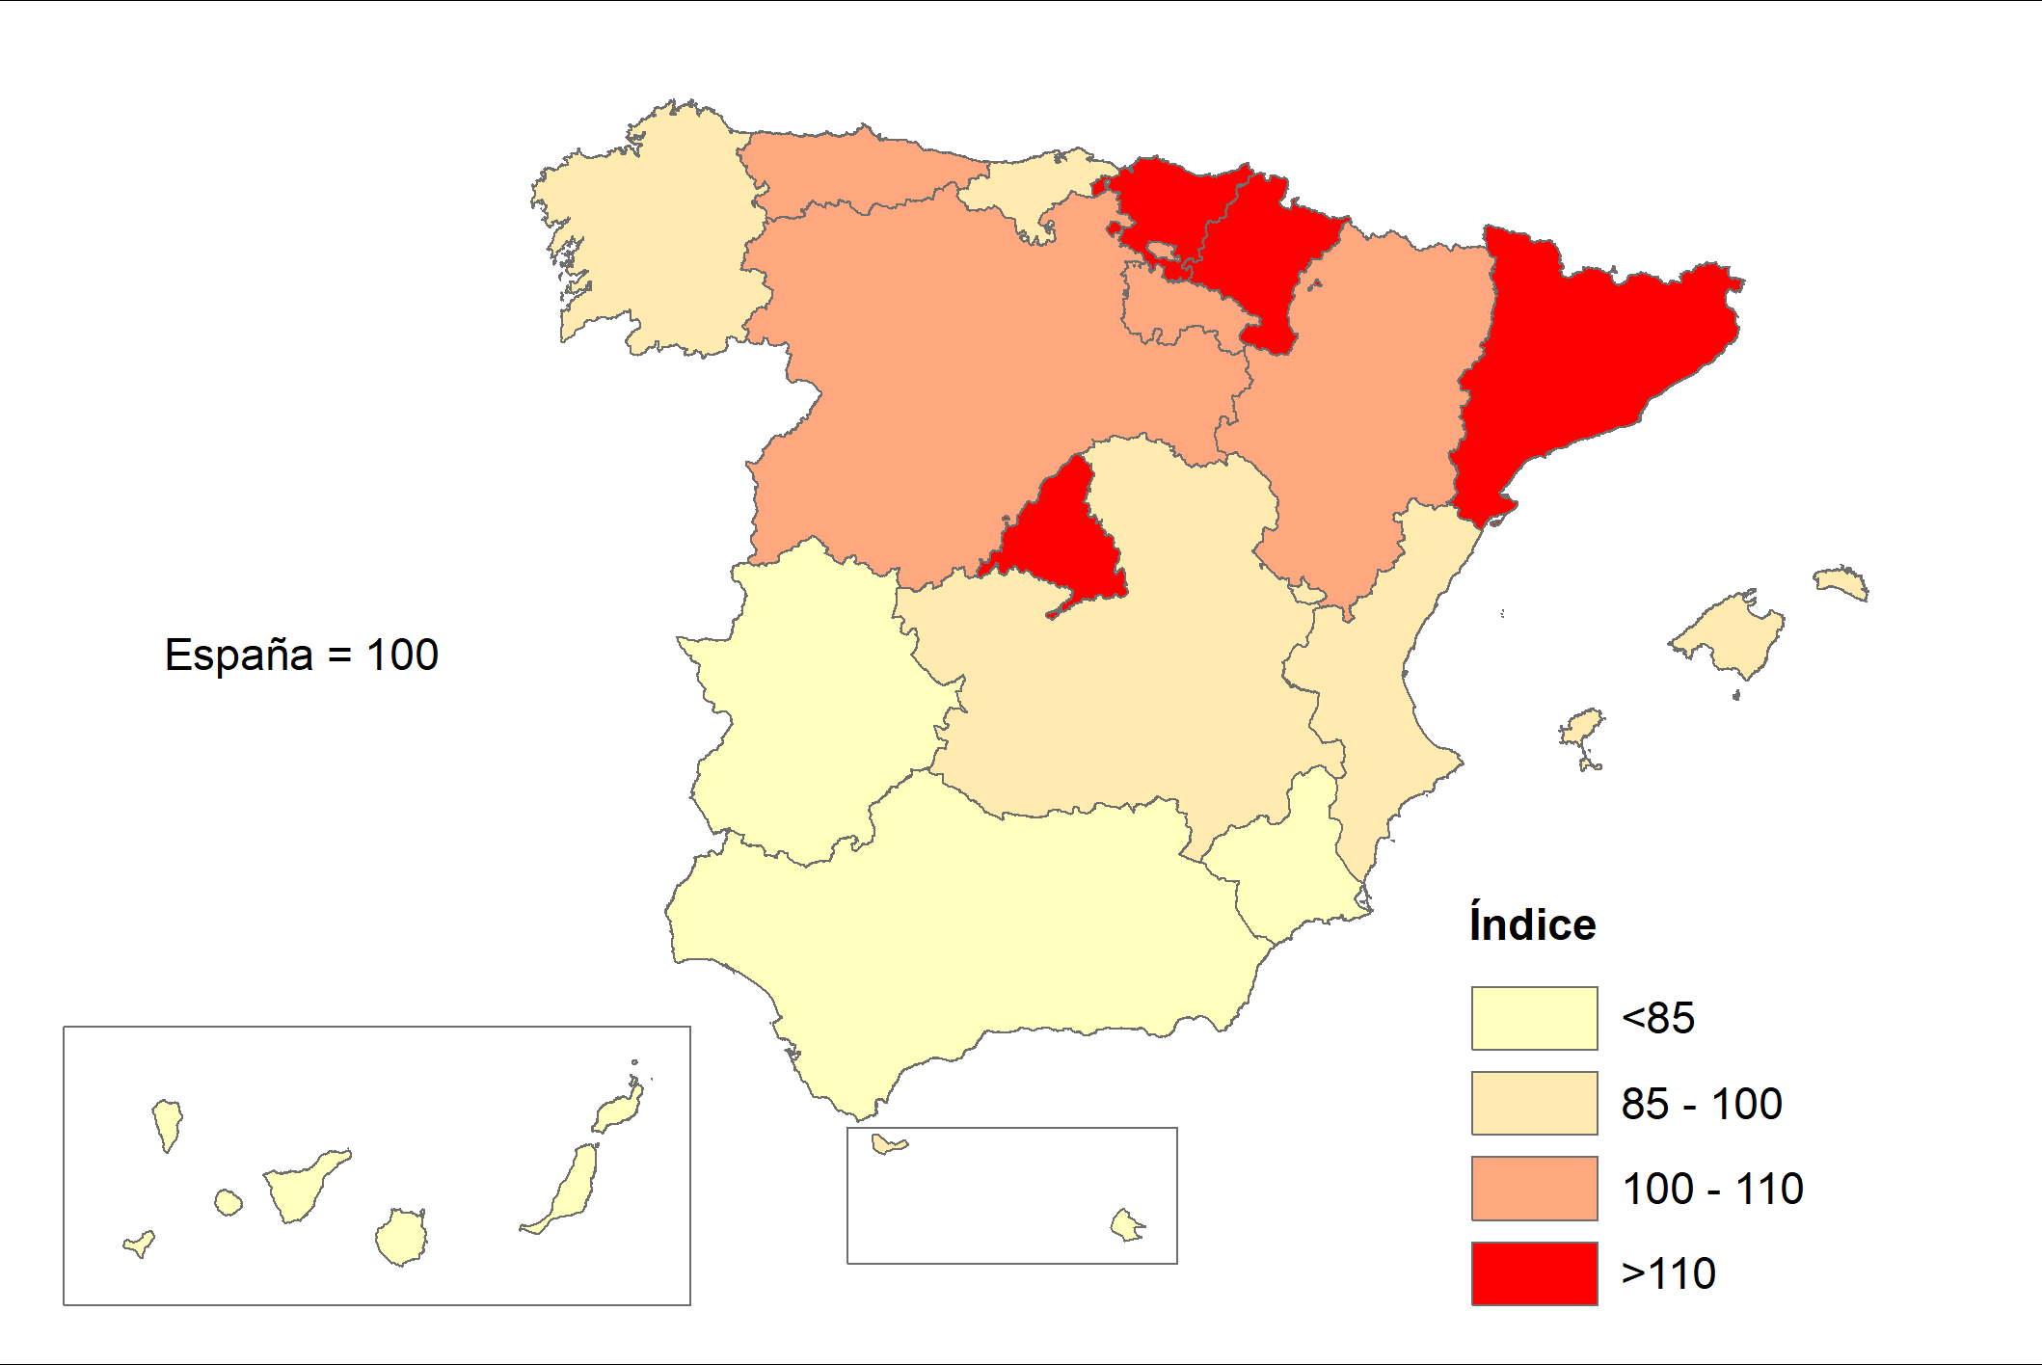
Índice de Renta disponible bruta por habitante
Año 2021 (P)

